상품제안서
에코프레임 탁상달력(타이포그래픽) | 상품코드: S37900

 |  |  |  |  |  |  | 02-713-8555 | www.synergygift.co.kr
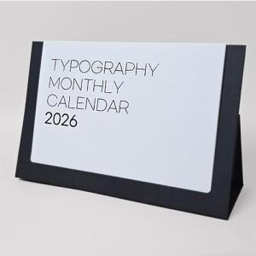

【상세/제작정보】 | <span style="font-size: 16px;">※ 배송비 1박스 50개 포장, 박스당 3,500원 부가세별도 발생</span>

【인쇄/포장옵션】 | 금박, 은박 / 종이봉투 동봉

【공급단가】 | 수량 | 100~ | 500~ | 1,000~ | 5,000~ | 10,000~
*VAT별도 | 단가 | 3,830원 | 3,130원 | 2,960원 | 2,550원 | 2,520원

【상품 URL】 | https://www.synergygift.co.kr:443/src/goods_detail.php?gdno=37900

